รายงานผลใช้จ่ายหัวหน้าสถานี
บันทึกข้อความ
ส่วนราชการ สภ.บรรพตพิสัย จว.นครสวรรค์ โทร. 0-5627-9275
ที่ 0021 (นว).403 / - |  | วันที่ | 1 เมษายน 2569
เรื่อง รายงานผลการใช้จ่ายงบประมาณ ประจำปีงบประมาณ 2569 รอบ 6 เดือน
เรียน ผกก.สภ.บรรพตพิสัย
 | ตามที่ สภ.บรรพตพิสัย ได้รับอนุมัติงบประมาณในการดำเนินการตามแผนงาน ภารกิจ
โครงการและกิจกรรม ประจำปีงบประมาณ 2569 (ห้วงเดือน ต.ค.68 - ก.ย.69) นั้น
 | งานการเงิน สภ.บรรพตพิสัย ขอเรียนว่าการเบิกจ่าย ปีงบประมาณ พ.ศ. 2569 รอบ
6 เดือน (ต.ค.68 - มี.ค.69) ผลการเบิกจ่ายเป็นไปตามเป้าหมายที่กำหนด คิดเป็นร้อยละ 80.81

 | จึงเรียนมาเพื่อโปรดทราบ

 |  | ด.ต.หญิง
 |  | (กานดา นาคเปรม)
 |  | ผบ.หมู่ (ธร.)สภ.บรรพตพิสัย

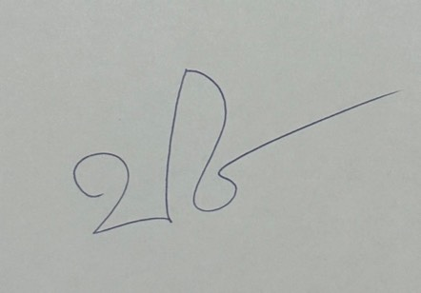
เรียน ผกก.สภ.บรรพตพิสัย
- เพื่อโปรดทราบ

พ.ต.ท.
(ปภาวิน ห้องพ่วง)
รอง ผกก. ป. สภ.บรรพตพิสัย

 |  |  | ทราบ

 |  | พ.ต.อ.
 |  |  | (เดชา ศรีชัย)
 |  | ผกก.สภ.บรรพตพิสัย
 |  | 1 เม.ย.69

